아군 전투진행
시작/종료
처리
판단
시작
행동력 회복
오토버튼을 선택 했는가?
오토 플로우 차트 작동
YES
NO
종료
스킬버튼 클릭
시작

상세히 내용 적기

임시 전투 DB
캐릭터 상태 값 요청
캐릭터 상태 값 출력
속도값 요청
속도값 1로 변경
속도 값 데이터 입출력
출력
데이터 입출력

전투 DB
현재의 값이 2인가?
속도값 3로 변경
전투 DB

전투 시작시 행동력이 회복되고 오토버튼이 활성화 되어 있는지 확인하여 진행한다.

DB
유저 입력

속도값 출력
현재의 값이 1인가?
속도값 2로 변경
속도 값 데이터 출력

캐릭터가 스킬 사용이 가능한가?
"스킬을 사용 할수 없는 상태 입니다".메시지 출력
스킬을 선택하게 되면 전투 DB에서 캐릭터의 상태값을 불어 와서 캐릭터가 스킬을 사용 가능한 상태에 대한 정보를 확인한다.
이미지 출력
전투DB에서 속도값을 불러와서 속도를 변경합니다.

임시 전투 DB
스킬 상태 값 요청
유저의 행동력 값 요청
스킬 상태 값 출력
유저의 행동력 값 출력

종료

NO

YES

데이터 입출력

스킬 상태 값이 활성 되어 있는가?
스킬의 소모값+ 행동력 값
캐릭터가 스킬이 사용 가능한 상태일 경우 유저가 이 스킬을 예약한 상태 인가를 확인한다.

DB
데이터 입출력
스킬 행동력 값 요청
스킬 작동모션 비활성화
행동력 데이터 입력
스킬 값

유저 스킬 DB
임시 전투 DB
종료

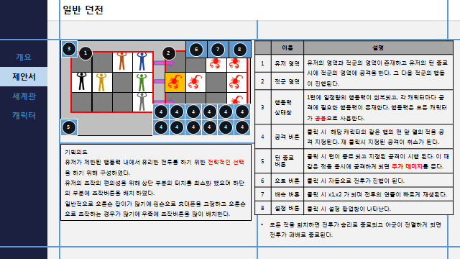

스킬 행동력 값 출력
스킬 작동모션 활성화
행동력 데이터 입력
스킬 값

행동력<스킬소모값
행동력- 선택한 스킬의 소모값
스킬의 소모값이 유저의 행동력 값과 비교하여 스킬이 사용 할 수 있는 상태인지 확인 합니다.

행동력이 부족합니다.

오토 플로우 차트
시작/종료
처리
판단
출력
데이터 입출력
DB

시작

스킬데이터 요청

스킬 DB

스킬데이터 출력
모든 스킬이 사용이 안될 경우를 확인하기 위해 존재한다.

YES

랜덤 숫자 추출
NO
남은 스킬의 숫자=0인가?
추출된 숫자 제거
행동력<스킬 최소 행동력 소모값
YES
종료

NO

현재 행동력 값이 불러온 스킬 중에 가장 작은 행동력 소모값 보다 작게 되면 더 이상 스킬을 사용 할수 없으므로 종료로 넘어 간다.
스킬값이 존재하는가?
NO
랜덤으로 스킬 번호를 선택한 다음 스킬이 사용 가능한 상태인지를 확인한다.

YES

스킬이 활성화 되어 있는가?
NO

YES

행동력>스킬 행동력 소모값
NO

YES

행동력-스킬 행동력 소모값

턴종료 후 데미지계산
시작/종료
판단
데이터 입출력
유저 턴 종료

처리
출력
스킬 데이터 요청
임시 전투 DB
스킬 데이터 출력
 | 상세히 내용 적기
DB

턴종료 버튼 선택
유저의 스킬 공격이 무엇이 있는 지에 대한 확인
각 스킬에 대한 정보 가져오기
들고온 스킬에 대한 위치값 확인
같은 위치 값의 데미지 추가
종료
진행 종료

YES
스킬의 수=0
임시 DB에 저장된 스킬 값이 존재 여부를 확인한다.

NO

몬스터 데이터 요청
몬스터 DB
몬스터 데이터 출력

같은 좌표에 공격이 들어 가는가?
몬스터의 위치 정보와 스킬의 위치 정보를 비교하여 존재여부를 확인 한다.
YES

NO

NO
YES
스킬 위치 값에 스킬 데미지 수치 입력
스킬 위치 값에 스킬 데미지 수치 입력
추가 데미지 수치 입력

몬스터 데이터 입력
몬스터 DB
몬스터 데이터 출력

몬스터 데이터 값 출력

종료

파츠 조합효과 처리
4개 파츠 장착 플로우 차트

장비에 파츠를 변경
1. 1번 슬롯에 파츠가 있는가?
처리
판단
출력
데이터 입출력
DB
NO

 | 상세히 내용 적기 | 타입에 관련된 내용

YES
시작/종료
유저 장비 DB요청
유저 장비 DB출력
유저 장비 DB

처리

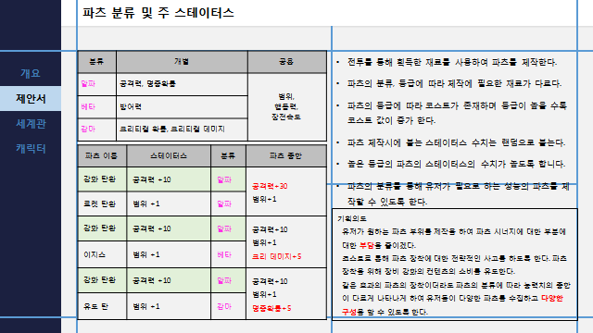
유저 장비 DB요청
유저 장비 DB요청
유저 장비 DB

1번 슬롯에 파츠가 있는가?
YES
파츠의 종류가 A인가?
파츠의 종류가 B인가?

A파츠값을 1 상승
B파츠값을 1 상승
C파츠값을 1 상승

NO
YES

2번 슬롯에 파츠가 있는가?
YES
파츠의 종류가 A인가?
파츠의 종류가 B인가?

A파츠값을 1 상승
B파츠값을 1 상승
C파츠값을 1 상승

공격력 +75=공격력
a=3

3번 슬롯에 파츠가 있는가?
YES
파츠의 종류가 A인가?
파츠의 종류가 B인가?

b=2

방어력 + 75=방어력
B=3
A파츠값을 1 상승
B파츠값을 1 상승
C파츠값을 1 상승

HP + 75=HP
C=3

4번 슬롯에 파츠가 있는가?
파츠의 종류가 A인가?
파츠의 종류가 B인가?
YES

공격력 +50=공격력
크리티컬+8=크리티컬

B=1
a=2
A파츠값을 1 상승
B파츠값을 1 상승
C파츠값을 1 상승

공격력 +75=공격력
명중확률+8=명중확률

방어력 + 50=방어력
크리티컬+8=크리티컬
A=1
b=2
a+b+c=4
a=4
b=4
b=4
a=3
B=3
C=3
a=2
b=2

방어력 + 50=방어력
회피확률+8=회피확률

a+b+c=3
b=1
A=1
A=1
b=2
C=2
a=1
공격력 + 125=공격력
방어력 + 125=방어력
HP + 125=HP
A=1
C=2

HP + 50=HP
명중 확률+8

HP + 50=HP
회피확률+8
공격력 + 90=공격력
크리티컬 +10=크리티컬
공격력 + 90=공격력
명중확률+10=명중확률
방어력 + 90=방어력
크리티컬 +10=크리티컬
방어력 + 90=방어력
회피확률 +10=회피 확률
HP + 90=HP
명중 확률+10=명중 확률
HP+90=HP
회피 확률+10=회피 확률
공격력 + 50=공격력
방어력+50=방어력
크리티컬+10=크리티컬
공격력 + 50=공격력
HP+50=HP
명중 확률+10=명중확률
공격력 + 50=공격력
크리티컬+15=크리티컬
명중확률+15=명중확률
회피확률+15=회피확률
방어력+50=방어력
크리티컬+15=크리티컬
명중확률+15=명중확률
회피확률+15=회피확률
방어력+50=방어력
HP+50=HP
회피확률+10=회피확률
HP+50=HP
크리티컬+15=크리티컬
명중확률+15=명중확률
회피확률+15=회피확률

크리티컬+15
명중확률+15
회피확률+15

a+b+c=2
a=2
b=2
C=2
a=1
b=1

회피확률+5=회피확률
명중 확률+5=명중확률
파츠 스테이터스 합
공격력 + 20=공격력
방어력+20=방어력
HP+20=HP
크리티컬 데미지+5=크리티컬 데미지

종료
유저 장비 DB입력
유저 장비 DB출력
유저 장비 DB
장비 DB내용 출력

제작 플로우 차트
시작/종료
처리
판단
출력
데이터 입출력
DB

시작/종료

데이터 입출력

DB

판단

처리

